手順書
操作手順書 |  |  |  |  | 作成日時：2019/10/18-10:37:02

 | １．操作環境

 |  |  | シナリオファイル名 | C:\Users\Administrator\Desktop\動作確認手順\受注データ取込リスト.winsnr

 | ２．操作手順

 |  | ２．１．シナリオ：受注データ取込リスト
 |  |  | ２．１．１．[受注データ取込リスト]ウィンドウ |  |  | 確認日 | 結果
 |  |  | 画面 | 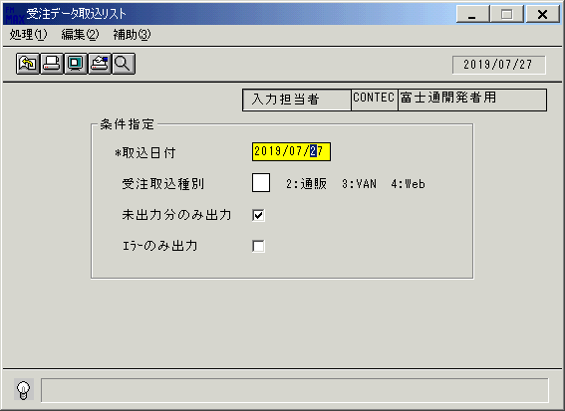
 |  |  | 操作内容 | 「受注データ取込リスト」ウィンドウを初期画面表示します。「取込日付」を入力します。

 |  |  | ２．１．２．[キー入力] [受注データ取込リスト]ウィンドウ |  |  | 確認日 | 結果
 |  |  | 画面 | 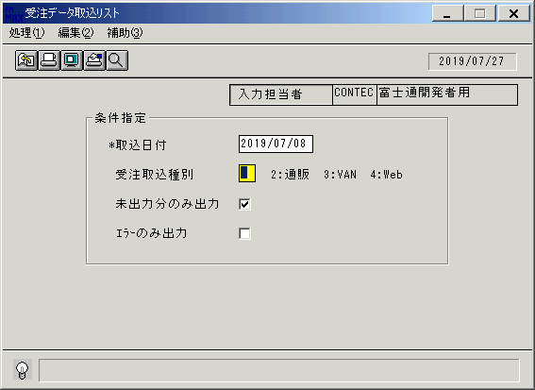
 |  |  | 操作内容 | 「受注取込種別」を入力します。

 |  |  | ２．１．３．[キー入力] [受注データ取込リスト]ウィンドウ |  |  | 確認日 | 結果
 |  |  | 画面 | 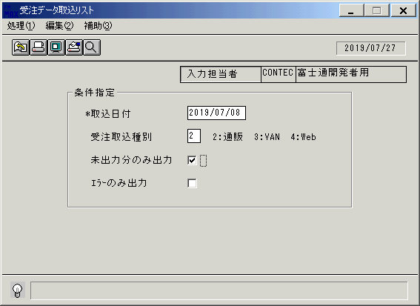
 |  |  | 操作内容 | Enterキーを押します。

 |  |  | ２．１．４．[キー入力] [受注データ取込リスト]ウィンドウ |  |  | 確認日 | 結果
 |  |  | 画面 | 
 |  |  | 操作内容 | Enterキーを押します。

 |  |  | ２．１．５．[受注データ取込リスト]ウィンドウ - [受注データ取込リスト]ウィンドウ |  |  | 確認日 | 結果
 |  |  | 画面 | 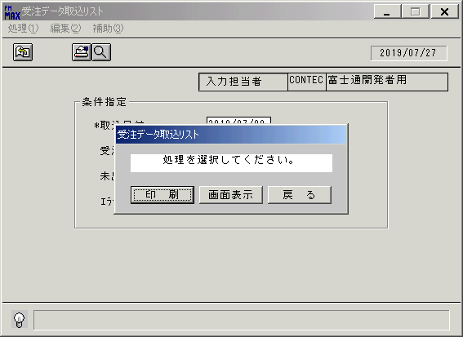
 |  |  | 操作内容 | 「画面表示」をクリックします。

 |  |  | ２．１．６．[デスクトップ]ウィンドウ - [受注データ取込リスト･ﾚﾎﾟｰﾄ]ウィンドウ |  |  | 確認日 | 結果
 |  |  | 画面 | 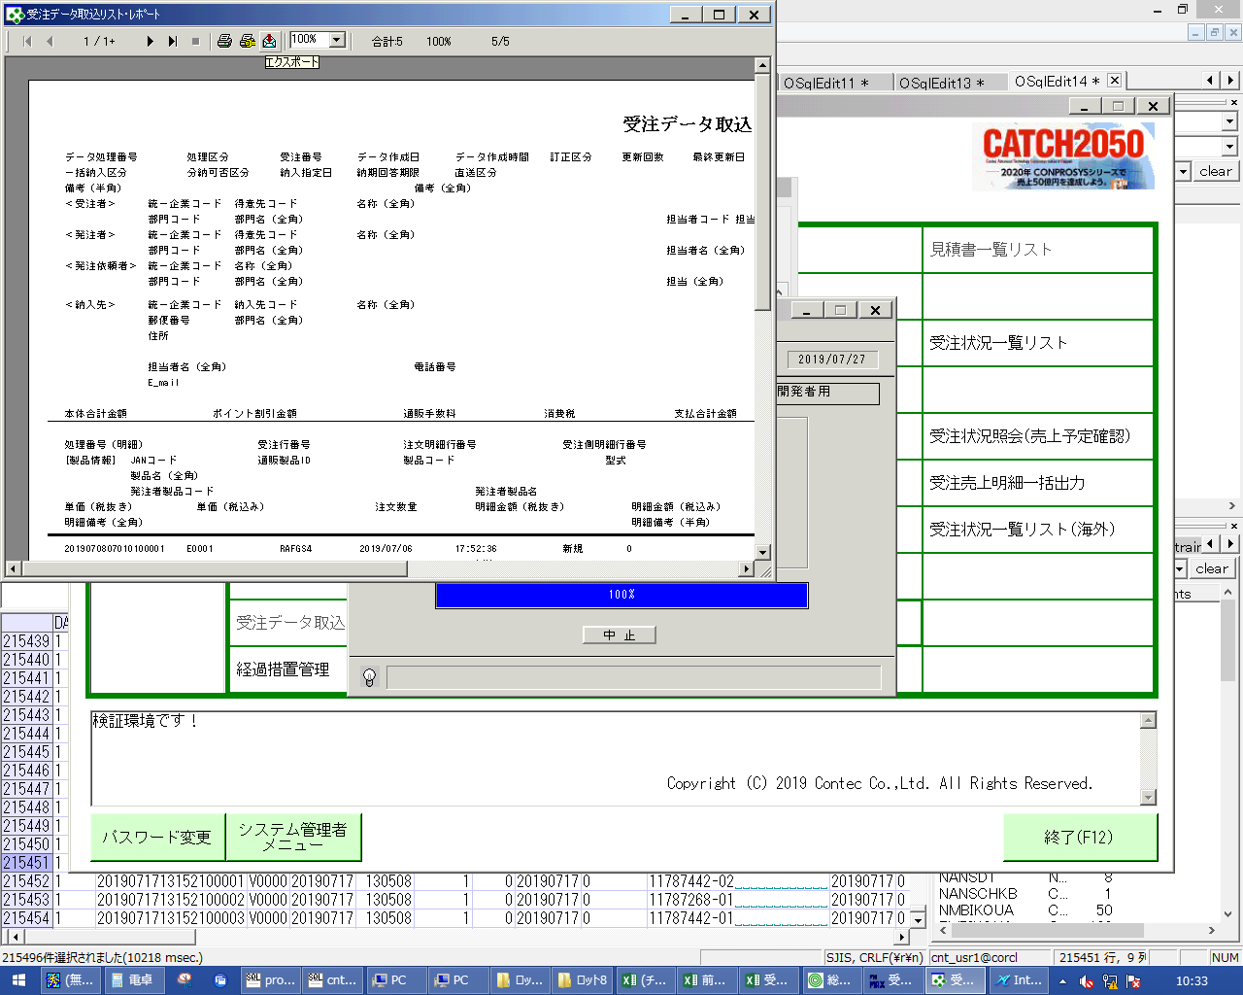
 |  |  | 操作内容 | 「エクスポート」ボタンをクリックし、PDFファイルを保存します。

画面(受注データ取込リスト)
画面項目説明 |  |  |  | ユーザ名：㈱コンテック殿 |  |  |  |  |  |  | ｼｽﾃﾑ名：新総合情報システム |  |  |  |  | ﾌﾟﾛｾｽID/名：販売システム |  |  | 作成日:２００６年０６月０７日
 |  |  |  |  |  |  |  |  |  |  | ｼﾞｮﾌﾞID/名：UOD／受注 |  |  |  |  | ﾌﾟﾛｸﾞﾗﾑID/名：UODPR53/受注データ取込リスト |  |  | 作成者：Ace) 白尾

 | 【画面項目説明】 |  | 画面名：受注データ取込リスト |  |  |  |  |  |  |  |  |  | FormID：ＵＯＤＰＲ５３ |  | ﾓｰﾄﾞ |  | 初期状態
 |  |  |  |  |  |  |  |  |  |  |  |  |  |  | 権限
 | № | 入出力項目名 |  |  | 入力 |  | 表示 | 属性 | 表示桁 | 入力桁 | レ | データソース |  | 項目名(初期値） |  |  |  | 項目説明
 |  |  |  |  | 必須 | 任意

 | 1 | 入力担当者(ｺｰﾄﾞ) |  |  |  |  | ○ | X | 6 |  |  |  |  | ログインユーザーID
 | 2 | 入力担当者(名称) |  |  |  |  | ○ | NX | 20 |  |  | 担当者マスタ |  | 担当者名
 | 3 | 取込日付 |  |  | ○ |  |  | 9 | 8 | 8 |  |  |  | 当日日付 |  |  |  | 西暦："YYYY/MM/DD"
 | 4 | 受注取込種別 |  |  |  | ○ |  | 9 | 1 | 1 |  |  |  | 空白
 | 5 | 未出力のみ出力 |  |  |  | ○ |  |  |  |  | ○ |  |  | チェックＯＮ
 | 6 | エラーのみ出力 |  |  |  | ○ |  |  |  |  | ○ |  |  | チェックＯＦＦ
 | 7
 | 8
 | 9
 | 10
 | 11
 | 12
 | 13
 | 14
 | 15
 | 16
 | 17
 | 18
 | 19
 | 20
 | 21
 | 22
 | 23
 | 24
 | 25
 | 26
 | 27
 | 28
 | 29
 | 30
 | 31
 | 32
 | 33
 | 34
 | 35
 | 36
 | 37
 | 38
 | 39
 | 40
 | 41
 | 42
 | 43
 | 44
 | 45

起動元EXE
システム情報
制御ファイル
データファイル
起動先EXE

